상품제안서
26년 담담한글 페이퍼링 탁상캘린더 250x190 | 상품코드: S43787

 |  |  |  |  |  |  | 02-713-8555 | www.synergygift.co.kr
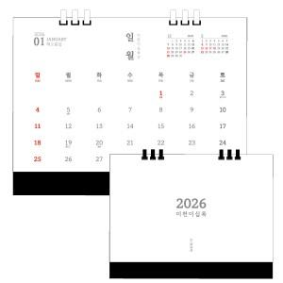 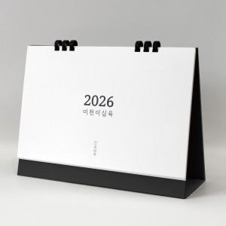 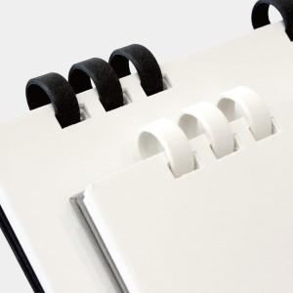

【상세/제작정보】

【인쇄/포장옵션】 | 금박, 은박 / 무지종이봉투

【공급단가】 | 수량 | 100~ | 300~ | 500~ | 1,000~ | 5,000~
*VAT별도 | 페이퍼링-화이트 | 4,070원 | 3,940원 | 3,880원 | 3,820원 | 3,510원
 | 페이퍼링-블랙 | 4,070원 | 3,940원 | 3,880원 | 3,820원 | 3,510원

【상품 URL】 | https://www.synergygift.co.kr:443/src/goods_detail.php?gdno=43787

